20m↑
-. DESIGN WIND PRESSURE (WALL)

-. | 대한건축학회, 『 건축구조기준 설계하중 KDS 41 10 15 : 2019 』에 의거함

1) | Wind Pressure Design Condition

(1) Input Data

-. | 건설지점 |  | : | 서울 | 특별시
-. | 기준 높이 ( Z ) |  | : | 10 | m
-. | 풍하중산정높이 ( z ) |  | : | 10 | m
-. | 기본풍속 ( V0 ) |  | : | 26 | m/sec
-. | 지표면 조도 |  | : | C
-. | 지형계수 ( Kzt ) |  | : | 1.0
-. | 중요도계수 ( Iw ) |  | : | 1.0
-. | 유효 수압면적 ( A ) |  | : | 1000 | (mm) × | 3,900 | (mm)

(2) Output Data

 | ZONE | kz | qH | G·Cpe |  | G·Cpi | PC ( kPa )
 |  |  |  | (+) | (-) |  | (+) | (-)
 | ④ ZONE | 1.00 | 414.76 | 1.79 | -1.99 | -0.52 | 0.96 | -0.61
 |  |  |  |  |  | 0 | 0.75 | -0.83
 | ⑤ ZONE |  |  |  | -2.38 | -0.52 | 0.96 | -0.77
 |  |  |  |  |  | 0 | 0.75 | -0.99

 | PC + | = | kz · qH · ( G · Cpe - G · Cpi )
 | PC - | = | qH · ( G · Cpe - G · Cpi )

(3) Wind Load On Cladding
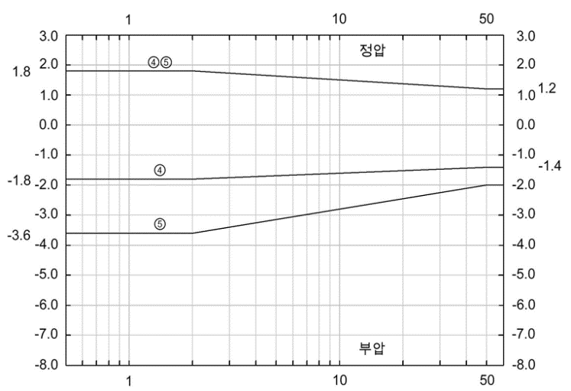

 | a : 건축물 최소폭의 0.1배, 단 1.0m보다 작아서는 안 된다. |  |  |  |  | [ 벽면 피크외압계수 G·Cpe ]

2) | Design Wind Velocity ( VH )

 | Kzr | = | 0.71 | · Zα | Zb | = | 10.0 | m (대기경계층 시작 높이)
 |  | = | 1.00 |  | Zg | = | 350.0 | m (기준경도풍 높이)
 |  |  |  |  | Z | = | 10.0 | m (건축물 기준높이)
 | VH | = | V0 × Kzr × Kzt × Iw |  | α | = | 0.15 | (풍속의 고도분포지수)
 |  | = | 26.08 | m/sec

3) | Design Velocity Pressure ( qH ) |  |  |  | Height
 |  |  |  |  | (m)
 | qH | = | 1 / 2 · ρ · VH2
 |  | = | 414.8 | N/m2 |  |  |  | 0.96 | kPa
 | ρ | = | 1.22 | kg/m3 |  |  |  | -0.83 | kPa

4) | Vertical Pressure Profile Coefficient |  |  |  | 6.1

 | kz | = | 1.000

 |  |  |  |  |  |  |  | Pressure (kPa)

20m↓
-. DESIGN WIND PRESSURE (WALL)

-. | 대한건축학회, 『 건축구조기준 설계하중 KDS 41 10 15 : 2019 』에 의거함

1) | Wind Pressure Design Condition

(1) Input Data

-. | 건설지점 |  | : | 서울 | 특별시
-. | 기준 높이 ( Z ) |  | : | 10 | m

-. | 기본풍속 ( V0 ) |  | : | 26 | m/sec
-. | 지표면 조도 |  | : | C
-. | 지형계수 ( Kzt ) |  | : | 1.0
-. | 중요도계수 ( Iw ) |  | : | 1.0
-. | 유효 수압면적 ( A ) |  | : | 1000 | (mm) × | 3,900 | (mm)

(2) Output Data

 | ZONE | qH | G·Cpe |  | G·Cpi | PC ( kPa )
 |  |  | (+) | (-) |  | (+) | (-)
 | ④ ZONE | 414.76 | 1.79 | -1.99 | -0.52 | 0.96 | -0.61
 |  |  |  |  | 0 | 0.75 | -0.83
 | ⑤ ZONE |  |  | -2.38 | -0.52 | 0.96 | -0.77
 |  |  |  |  | 0 | 0.75 | -0.99

-. | PC | = | qH · ( G · Cpe - G · Cpi )

(3) Wind Load On Cladding
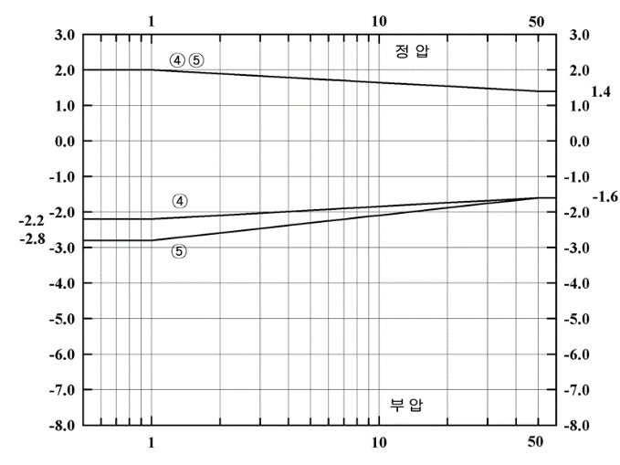

 | a : 건축물 최소폭의 0.1배, 단 1.0m보다 작아서는 안 된다. |  |  |  |  | [ 벽면 피크외압계수 G·Cpe ]

2) | Design Wind Velocity ( VH )

 | Kzr | = | 0.71 | · Zα | Zb | = | 10.0 | m (대기경계층 시작 높이)
 |  | = | 1.00 |  | Zg | = | 350.0 | m (기준경도풍 높이)
 |  |  |  |  | Z | = | 10.0 | m (건축물 기준높이)
 | VH | = | V0 × Kzr × Kzt × Iw |  | α | = | 0.15 | (풍속의 고도분포지수)
 |  | = | 26.08 | m/sec

3) | Design Velocity Pressure ( qH )

 | qH | = | 1 / 2 · ρ · VH2
 |  | = | 414.8 | N/m2
 | ρ | = | 1.22 | kg/m3

ANCHOR
-. CHECK FOR MAIN ANCHOR SYSTEM

666666.0 | 1) GENERAL

 | sLCB | : | 0.85*W.L + D.L

 | P1 | = | 0.00 | kN |  | ( Reaction Force 1 : 0.85*W.L × W × H )
 | P2 | = | 0.75 | kN |  | ( Reaction Force 2 : D.L × W × H )

 | W | = | 1000 | mm |  | ( Module Width )
 | H | = | 2500 | mm |  | ( Anchorage Length )
 | W.L | = | 0.00 | kPa |  | ( Design Wind Load )
 | D.L | = | 0.30 | kPa |  | ( Design Dead Load )
P₁
P₂

 |  |  |  |  |  |  |  |  | 선택
 |  |  |  |  |  |  |  |  | 20m 이상 | 1 | 20m 이상 | 20m 미만
 |  |  |  |  |  |  |  |  | (정압) | 1 | - | 0.960
 |  |  |  |  |  |  |  |  | (부압) | 2 | - | -0.826
 |  |  |  |  |  |  |  |  | (코너) | 3 | - | -0.989
 |  |  |  |  |  |  |  |  | STEEL BOLT | 볼트 사이즈 |  | 12.0 | mm
 |  |  |  |  |  |  |  |  |  | 볼트 갯수 |  | 2.0 | EA
 |  |  |  |  |  |  |  |  |  | 브라켓 개수 |  | 2.0 | Side | BOLT BEARING 재질 표
 |  |  |  |  |  |  |  |  | STEEL BOLT BEARING | 금형두께 |  | 2.0 | mm |  | 1 | 6063-T5
 |  |  |  |  |  |  |  |  |  | 금형 재질 (표 참고) |  | 1 |  |  | 2 | 6063-T6
 |  |  |  |  |  |  |  |  | STEEL BRACKET | 개수 |  | 2 | EA |  | 3 | SS275
 |  |  |  |  |  |  |  |  |  | 두께 |  | 6.0 | mm |  | 4 | STS
 |  |  |  |  |  |  |  |  |  | 단면상 세로길이 |  | 100.0 | mm |  | 5 | GLASS
 |  |  |  |  |  |  |  |  |  | 평면상 세로길이 |  | 180.0 | mm
 |  |  |  |  |  |  |  |  |  | 평면상 가로길이 |  | 80.0 | mm
 |  |  |  |  |  |  |  |  |  | 풍하중 편심 (e1) |  | 50.0 | mm
 |  |  |  |  |  |  |  |  |  | 자중 편심 (e2) |  | 120.0 | mm
 |  |  |  |  |  |  |  |  | STUD ANCHOR | 앵커 사이즈 |  | 12.0 | mm
 |  |  |  |  |  |  |  |  |  | 앵커 개수 |  | 2 | EA
 |  |  |  |  |  |  |  |  |  | 앵커간격 |  | 150.0 | mm | 최소간격으로 입력
 |  |  |  |  |  |  |  |  |  | 연단거리 |  | 100.0 | mm
 |  |  |  |  |  |  |  |  |  | 풍하중 편심 (e1) |  | 50.0 | mm
 |  |  |  |  |  |  |  |  |  | 자중 편심 (e2) |  | 120.0 | mm
 | No. | Item |  |  | Specification |  | Ratio |  |  | 풍하중 저항거리 (d1) |  | 50.0 | mm
 | 1 | · STEEL BOLT |  |  | · Ø12-2EA |  | 5.0% | O.K. |  | 자중 저항거리 (d2) |  | 60.0 | mm
 | 2 | · STEEL BRACKET |  |  | · L-180×80×6T-100LG : 2EA |  | 36.0% | O.K.
 | 3 | · STUD ANCHOR |  |  | · Ø12-2EA |  | 10.2% | O.K.
 | 본 계산서는 견적용으로 참고 가능하며 실제 적용시 추가검토가 필요함.

